Selección de Conceptos
Juan Diego Castrillón Salazar

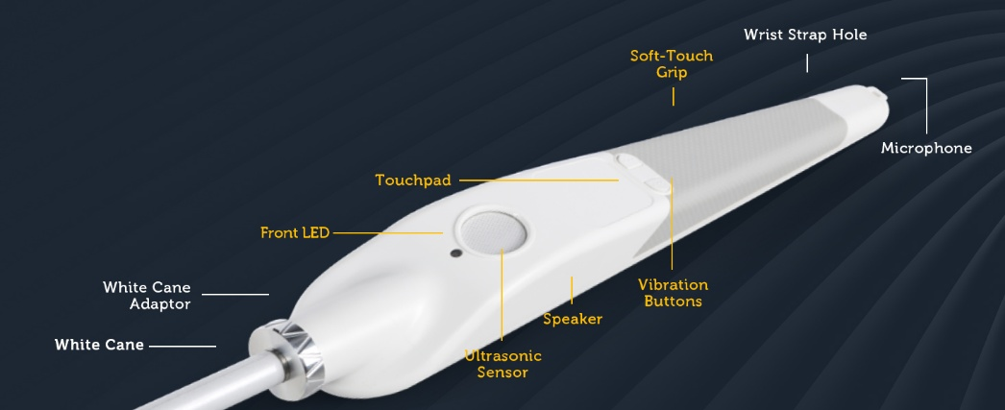
Conceptos
Criterios de selección | A | B | C | D | WeWALK Smart Cane (REF)

Movilidad segura | 0 | 0 | + | + | 0
Guía accesible | - | + | + | + | 0
Precisión de orientación | - | - | + | + | 0
Instrucciones de manejo | + | 0 | + | + | 0
Adaptablidad | - | 0 | + | + | 0
Privacidad de datos | + | 0 | - | + | 0
Integración al transporte | - | 0 | + | - | 0
Personalización | - | + | + | + | 0
Autonomía | + | + | + | + | 0
Facilidad de uso | 0 | + | 0 | + | 0
Portabilidad | + | 0 | 0 | - | 0
Resistencia a factores externos | 0 | 0 | + | - | 0
Manejo Auditivo entendible | + | + | + | - | 0
Asequibilidad/bajo costo | + | + | - | + | 0
Compatibilidad | + | 0 | + | - | 0
Entorno social | + | 0 | + | + | 0
Suma + | 8 | 6 | 12 | 11 | 0
Suma 0 | 3 | 9 | 2 | 0 | 16
Suma - | 5 | 1 | 2 | 5 | 0
Evaluación neta | 3 | 5 | 10 | 6 | 0
Lugar | 3 | 5 | 10 | 6 | 0
¿Continuar? | 3 | 5 | 10 | 6 | 0

 | Concepto | Detección de Obstáculos | Retroalimentación | Interfaz de Usuario | Procesamiento | Estructura Física | Energía | Navegación Interior | Navegación Exterior | Personalización
 | Opción 1 | Sensores ultrasónicos | Vibración háptica simple | Botón físico ON/OFF | Microcontrolador (Arduino/ESP32) | Polímero resistente (IP20) | Puerto USB (8h) | BLE | GPS Android/iOS | Configuración manual mínima
 | Opción 2 | Cámara + ESP32-CAM | Audio espacial 3D + háptico dinámico | Botones físicos + App básica | Raspberry Pi | Polímero resistente (IP54) | Batería litio 12h | MAPS + Wi-Fi | GNSS con corrección diferencial (±1 m) | Ajustes en app (volumen, vibración, feedback)
 | Opción 3 | Visión computacional (YOLO/SLAM) | Actuadores hápticos avanzados | Comandos de voz + App avanzada | Procesador IA (Nvidia Jetson/Coral) | Polímero resistente (IP67) | Batería intercambiable + carga inalámbrica | SLAM + visión inercial | GNSS + fusión sensores (visión + dead-reckoning) | Adaptación automática con IA local
 | Opción 4 | LIDAR/cámaras con IA avanzada | Interfaz háptica adaptable | Interfaz multimodal (voz natural + AR + gestos) | Cloud/Edge computing | Diseño biomimético + wearable (bastón/gafas) | Energía solar + renovable | AR + mapas colaborativos crowdsourced | GNSS + AR + datos colaborativos de tráfico | IA generativa adaptativa

Arquitectura del producto
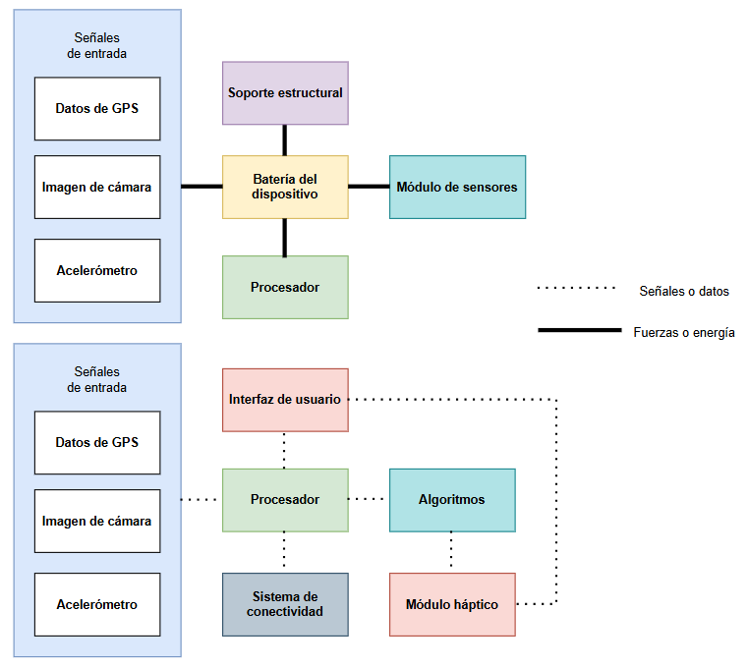
Juan Diego Castrillón

